Лист1
№ | Дата выявления | Владелец конструкции / Собственник обьекта недвижимого им-ва / Лицо, управомоченное собственниками | Район города | Адрес размещения | Тип конструкции | Содержание | Фото конструкции
1 | 19.09.2023 | Не установлен | Сормовский | ул. Землячки д. 108 | Не установленный Правилами тип | акция мойка+пылесос 400р | 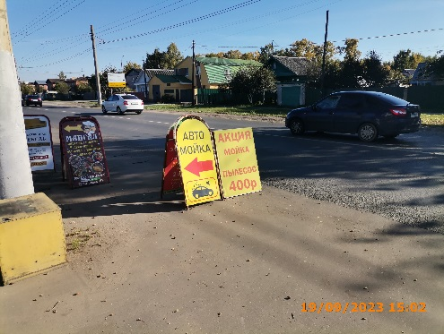
2 | 19.09.2023 | Не установлен | Сормовский | ул. Землячки д. 108 | Не установленный Правилами тип | автомойка
3 | 19.09.2023 | Не установлен | Сормовский | ул. Землячки д. 108 | Не установленный Правилами тип | мангал шашлык люля… | 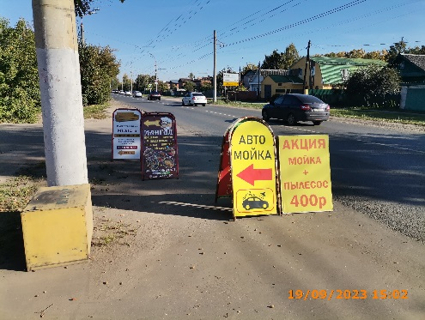
4 | 19.09.2023 | Не установлен | Сормовский | ул. Землячки д. 108 | Не установленный Правилами тип | качественная мебель…
5 | 26.09.2023 | Не установлен | Сормовский | ул. Ефремова д. 3В | Не установленный Правилами тип | выставка продажа шуб | 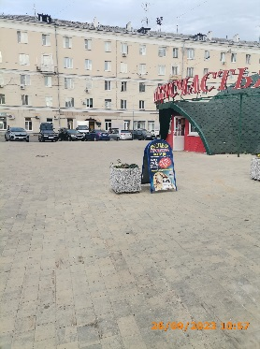
6 | 26.09.2023 | ИП КИРНИСЕНКО ОЛЕГ ИГОРЕВИЧ | Сормовский | ул. Ефремова д. 1 | Не установленный Правилами тип | комиссионторг | 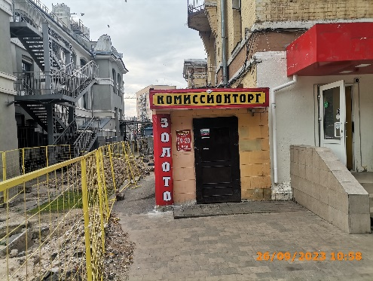
7 | 26.09.2023 | ИП КИРНИСЕНКО ОЛЕГ ИГОРЕВИЧ | Сормовский | ул. Ефремова д. 1 | Не установленный Правилами тип | золото…
8
9
10
11
12
13
14
15
16
17
18
19
20
21
22
23
24
25
26
27
28
29
30
31
32
33
34
35
36
37
38
39
40
41
42
43
44
45
46
47
48
49
50
51
52
53
54
55
56
57
58
59
60
61
62
63
64
65
66
67
68

